注意事項
「出場選手エントリー票」や「リスト」のシートでは、変更されては困る箇所についてロックをかけてシートの保護をしていますが、特にパスワードはかけていません。
【注意事項】 必ずお読みください。入力不備によるエントリー不可が散見しています。 |  |  |  |  |  |  |  |  |  |  |  |  |  |  |  |  |  |  |  |  |  |  | 1
 |  |  |  |  |  |  |  |  |  |  |  |  |  |  |  |  |  |  |  |  |  |  | 2
 | １：｢出場選手エントリ－票]に入力するとシート下方の集計一覧に反映されます。 ２：集計一覧にてリレーチーム数とプログラム部数を確定してください。 ３：他に団体名・申込責任者名等の必要事項の記入と会計額の確認ののち、一旦所属名（略称）をつけて保存してください。 ４：ファイル保存の際、｢出場選手エントリー票｣を含め全てのシートは削除しないでください。(セルの削除も不可) ５：その後、kitaku2026@jaaf.info(←コピペ可)までこのファイルを添付して送信してください。 |  |  |  |  |  |  |  |  |  |  |  |  |  |  |  |  |  |  |  |  |  | 3

 |  |  |  |  |  |  |  |  |  |  |  |  |  |  |  |  |  |  |  |  |  |  | 4
 |  |  |  |  |  |  |  |  |  |  |  |  |  |  |  |  |  |  |  |  |  |  | 5
 |  |  |  |  |  |  |  |  |  |  |  |  |  |  |  |  |  |  |  |  |  |  | 6
＊ 団体（付属中・高を含む）で1枚使用してください。男女に分ける必要はありません。
＊ 受信後、自動的に返信メールを発送します。迷惑フォルダに入る場合もありますので、必ず確認してください。
1つのアドレスに対して1回しか返信メールは発信しません。訂正等で送る場合は訂正する項目は何なのかはっきりわかるようメール本文に記入してください。
送信後2～3日経過しても受け取り確認ができない場合はご連絡ください。
個人種目でエントリーせず、リレー要員のみで登録する場合、「＊リレー要員」を選択してください。
＊ 参加料の納入は返信メールを必ず確認してから、納入してください。
黄色いセル■の部分は入力項目を選びます。
種目には学年等が付加されている場合があるので注意してください。
出場選手エントリー票（見本）
足りないときはもう1つファイルを作成してください。
その際、ファイルには所属名（略称）の後に１．２と番号をつけてください。 |  |  |  |  |  |  |  |  |  |  |  |  |  | 種目1 | 資格記録 |  |  | リレー |  |  |  | ¥2,700
 |  |  |  |  |  |  |  | 生年月日 |  |  |  |  |  |  | 分 | 秒
No. | 姓 | 名 | ﾌﾘｶﾞﾅ（姓） | ﾌﾘｶﾞﾅ（名） | 英語表記（姓） | 英語表記（名） | 学年 | 年(西暦) | 月 | 日 | 性別 | 所属 | 登録都道府県 |  |  | m |  | 分 | 秒 |  | リレー組分け
 | 東京 | 太郎 | ﾄｳｷｮｳ | ﾀﾛｳ | TOKYO | Taro | 中1 | 2010 | 10 | 10 | 男 | 赤羽岩淵中 | 東京 | 中1_100 |  | 13 | 52 | 1 | 02 | 20 |  | 900
 | 北 | 三郎 | ｷﾀ | ｻﾌﾞﾛｳ | ＫＩＴＡ | Saburo | 中2 | 2010 | 1 | 15 | 男 | 赤羽岩淵中 | 東京 | ＊リレー要員 |  |  |  | 1 | 02 | 20 | A | 900
 | 東山 | 京太郎 | ﾋｶﾞｼﾔﾏ | ｷｮｳﾀﾛｳ | ＨＩＧＡＳＨＩＹＡＭＡ | Kyotaro | 中3 | 2008 | 5 | 4 | 男 | 赤羽岩淵中 | 東京 | 中800 | 2 | 10 | 00 |  |  |  |  | 900
 |  |  |  |  |  |  | 中3 |  |  |  |  |  |  | 小800 |  |  |  |  |  |  |  | 未エントリー

青いセルの部分には演算が埋め込まれていますが、フリガナが適切でない場合は、直接フリガナを書き込んでください。
学年を選んでください。
一般の方は空欄にしてください。
必ず性別を選択してください。
複数のチームがエントリーする場合には、Ａ，Ｂ，Ｃ等でチーム名を入力してください。
中学生なのに小学生や高校生などの種目を選択した場合、学年と種目がマッチしないので「未エントリー」のままとなり、エントリー数に加算されません。

入力必須！
＊一部自動入力
団体名 |  |  |  |  | 例：北区立赤羽岩淵中学校
団体名(ﾌﾘｶﾞﾅ) |  |  |  |  | ｶﾀｶﾅ半角入力
代表者氏名
連絡責任者
団体略称 |  |  |  |  | 上記エントリー票の「所属」に該当します。６文字以内で「中」「高」「大」を必ず最後につけてください。
郵便番号 |  |  |  |  | 例：115-0062
送信する前に、再度「入力間違いや漏れ」がないか確認をしてください。
（特に男女・学年の入力間違いに注意）
エントリー票は印刷をして、競技会当日にお持ちください。
住所１ |  |  |  |  | 例：北区赤羽1-1-1
住所２ |  |  |  |  | 例：北区立赤羽岩淵中学校 陸上競技部顧問
電話 |  |  |  |  | 連絡責任者の連絡先を入力ください。
E-mail
個人種目数 |  | 3 | ¥2,700 |  | 個人種目エントリー数と合計料金が表示されます。
リレー組数 |  | チーム数 | 1 | ¥2,000 | エントリーのチーム数を入力ください。
プログラム代 |  | 部数 | 1 | ¥600 | プログラム代金:１部/￥600(必須) 2部以上は部数を増やして下さい。
振込合計金額 |  | ¥5,300
振込予定日 |  |  |  |  | 例：04/15

ADカード(来場者必須)
第44回北区陸上記録会 |  |  |  | 第44回北区陸上記録会

 |  |  |  |  |  |  |  | ここに団体名（個人参加の場合は氏名） を打込むとカードに反映します。 ↓ ↓
 | 選 手 |  |  |  | 選 手

 | 団体名 |  | 〇〇〇〇〇中学 |  | 団体名 |  | 〇〇〇〇〇中学 |  | 〇〇〇〇〇中学

 |  | 北区陸上競技協会 |  |  |  | 北区陸上競技協会

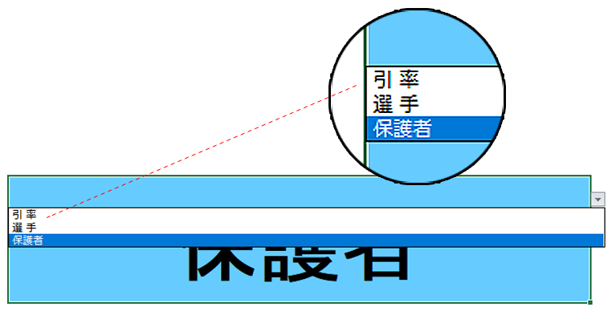
第44回北区陸上記録会 |  |  |  | 第44回北区陸上記録会

 | 選 手 |  |  |  | 選 手

 |  |  |  |  |  |  |  |  |  | ← | 「引率」 「選手」 「保護者」 を選択(変更)できます。

 | 団体名 |  | 〇〇〇〇〇中学 |  | 団体名 |  | 〇〇〇〇〇中学

 |  | 北区陸上競技協会 |  |  |  | 北区陸上競技協会

第44回北区陸上記録会 |  |  |  | 第44回北区陸上記録会

 | 選 手 |  |  |  | 選 手

 | 団体名 |  | 〇〇〇〇〇中学 |  | 団体名 |  | 〇〇〇〇〇中学

 |  | 北区陸上競技協会 |  |  |  | 北区陸上競技協会

第44回北区陸上記録会 |  |  |  | 第44回北区陸上記録会

 | 選 手 |  |  |  | 選 手

 | 団体名 |  | 〇〇〇〇〇中学 |  | 団体名 |  | 〇〇〇〇〇中学

 |  | 北区陸上競技協会 |  |  |  | 北区陸上競技協会

第44回北区陸上記録会 |  |  |  | 第44回北区陸上記録会

 | 選 手 |  |  |  | 選 手

 | 団体名 |  | 〇〇〇〇〇中学 |  | 団体名 |  | 〇〇〇〇〇中学

 |  | 北区陸上競技協会 |  |  |  | 北区陸上競技協会

